Trang_bìa
Posts and Telecommunications Institute of Technology |  |  |  |  |  |  | Thiết kế |  | Tài liệu phát triển |  | Tên hệ thống |  | Xem phim trực tuyến |  |  |  |  |  | Người tạo |  | Duy Long | Ngày tạo |  | 2023-09-27
 |  |  |  |  |  |  |  |  |  |  |  |  |  |  |  |  |  |  | Người cập nhật |  |  | Ngày cập nhật
 |  |  |  |  |  |  |  |  |  |  | Màn hình (ID) |  | Watch Movie |  | Màn hình (Tên) |  |  |  | Màn hình xem phim

 | Version 1.0

 |  |  |  |  |  |  |  |  |  | 1. Mục đích |  |  | 7. Giao diện màn hình
 |  |  |  |  |  |  |  |  |  | 2. Giới hạn hoạt động |  |  | 8. Danh sách hạng mục
 |  |  |  |  |  |  |  |  |  | 3. Giới hạn hệ thống |  |  | 9. Khái quát chức năng
 |  |  |  |  |  |  |  |  |  | 4. Chức năng liên quan |  |  | 10. Xử lý chi tiết
 |  |  |  |  |  |  |  |  |  | 5. Không bao gồm
 |  |  |  |  |  |  |  |  |  | 6. Sơ đồ

Posts and Telecommunications Institute of Technology |  |  |  |  |  |  | Thiết kế |  | Tài liệu phát triển |  | Tên hệ thống |  | Xem phim trực tuyến |  |  |  |  |  | Người tạo |  | Duy Long | Ngày tạo |  | 2023-09-28
 |  |  |  |  |  |  |  |  |  |  |  |  |  |  |  |  |  |  | Người cập nhật |  |  | Ngày cập nhật
 |  |  |  |  |  |  |  |  |  |  | Màn hình (ID) |  | Watch Movie |  | Màn hình (Tên) |  |  |  | Màn hình xem phim

 | Lịch sử chỉnh sửa

 | Ver |  | Ngày cập nhật |  |  | Nội dung cập nhật |  |  |  |  |  |  | Người cập nhật
 |  |  |  |  |  |  |  |  |  |  |  |  |  | Ngày duyệt |  | Người duyệt |  |  |  | Ngày duyệt |  |  | Người duyệt
 | 1 |  | 2023-09-28 |  |  | Tạo mới |  |  |  |  |  |  | Duy Long

Posts and Telecommunications Institute of Technology |  |  |  |  |  |  | Thiết kế |  | Tài liệu phát triển |  | Tên hệ thống |  | Xem phim trực tuyến |  |  |  |  |  | Người tạo |  | Duy Long | Ngày tạo |  | 2023-09-28
 |  |  |  |  |  |  |  |  |  |  |  |  |  |  |  |  |  |  | Người cập nhật |  |  | Ngày cập nhật
 |  |  |  |  |  |  |  |  |  |  | Màn hình (ID) |  | Watch Movie |  | Màn hình (Tên) |  |  |  | Màn hình xem phim

 | 1. Mục đích
 |  | - Màn hình dùng để giúp khách hàng xem phim trong hệ thống

 | 2. Giới hạn hoạt động
 |  | Không có

 | 3. Giới hạn hệ thống
 |  | Không có

 | 4. Chức năng liên quan
 |  | Không có

 | 5. Không bao gồm
 |  | Không có

Posts and Telecommunications Institute of Technology |  |  |  |  |  |  | Thiết kế |  | Tài liệu phát triển |  | Tên hệ thống |  | Xem phim trực tuyến |  |  |  |  |  | Người tạo |  | Duy Long | Ngày tạo |  | 2023-09-28
 |  |  |  |  |  |  |  |  |  |  |  |  |  |  |  |  |  |  | Người cập nhật |  |  | Ngày cập nhật
 |  |  |  |  |  |  |  |  |  |  | Màn hình (ID) |  | Watch Movie |  | Màn hình (Tên) |  |  |  | Màn hình xem phim

Màn hình Watch Movie
 | 6. Sơ đồ

 |  |  |  |  |  |  |  | movie_detail |  |  |  |  |  |  |  |  |  |  | movie_denre

Khởi động
hệ thống

 |  |  |  |  |  |  |  | movie_cast |  |  |  |  |  |  |  |  |  | user_history

 |  |  |  |  |  |  |  | movie_director

 |  |  |  |  |  |  |  |  |  |  |  |  |  |  |  |  | account_membership
Khách hàng thành viên
 | Table

 |  |  | № | Loại | Tên |  |  |  |  |  | I/O | Ghi chú
 |  |  | 1 | M | movie_detail |  |  | Table quản lý phim |  |  | O
 |  |  | 2 | M | movie_cast |  |  | Table quản lý diễn viên |  |  | O
 |  |  | 4 | M | movie_director |  |  | Table quản lý đạo diễn |  |  | O
 |  |  | 5 | M | movie_genre |  |  | Table quản lý thể loại |  |  | O
 |  |  | 6 | M | user_history |  |  | Table quản lý lịch sử xem phim |  |  | I
 |  |  | 7 | M | account_membership |  |  | Table quản lý gói xem phim từng tài khoản |  |  | O
 |  |  | 8
 |  |  | 9
 |  |  | 10

 |  |  |  | ※ Loại (M: Master / T: Transaction table / Ⅰ: INI file / W: work table / V: view / S: stored procedures / L: SQL loader / F: file)

Thiết_kế
Posts and Telecommunications Institute of Technology |  |  |  |  |  |  |  | Thiết kế |  |  |  | Tài liệu phát triển |  |  |  | Tên hệ thống |  |  |  | Xem phim trực tuyến |  |  |  |  | Người tạo | Duy Long | Ngày tạo | 2023-09-28
 |  |  |  |  |  |  |  |  |  |  |  |  |  |  |  |  |  |  |  |  |  |  |  |  | Người cập nhật |  | Ngày cập nhật
 |  |  |  |  |  |  |  |  |  |  |  |  |  |  |  | Màn hình (ID) |  |  |  | Watch Movie |  | Màn hình (Tên) |  |  | Màn hình xem phim

 | 7. Giao diện màn hình

Giao diện PC
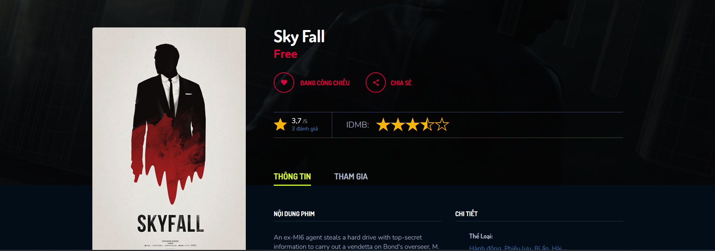

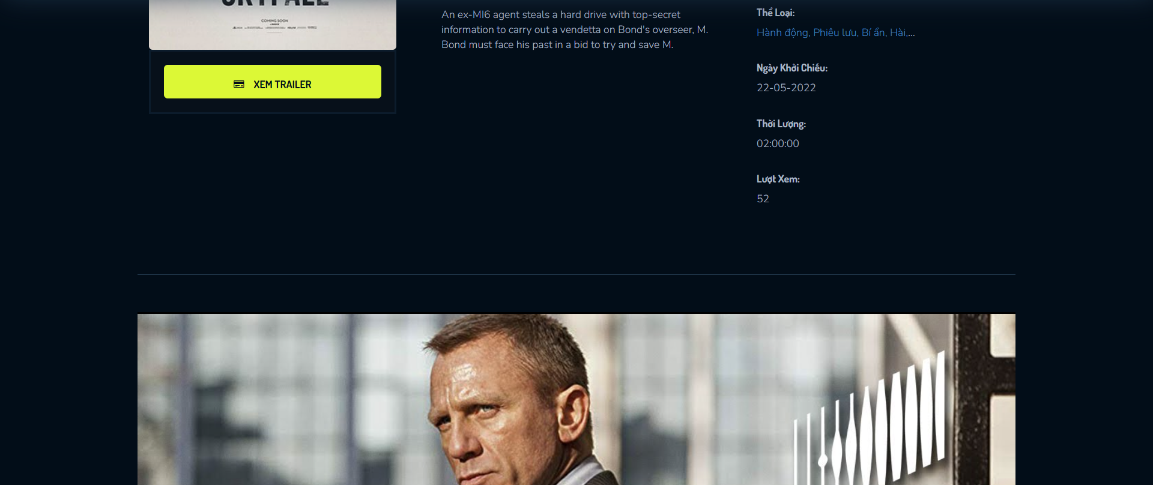

Giao diện mobile


i





Posts and Telecommunications Institute of Technology |  |  |  |  |  |  |  | Thiết kế |  |  |  | Tài liệu phát triển |  |  |  | Tên hệ thống |  |  |  | Xem phim trực tuyến |  |  |  |  | Người tạo | Duy Long | Ngày tạo | 2023-09-28
 |  |  |  |  |  |  |  |  |  |  |  |  |  |  |  |  |  |  |  |  |  |  |  |  | Người cập nhật |  | Ngày cập nhật
 |  |  |  |  |  |  |  |  |  |  |  |  |  |  |  | Màn hình (ID) |  |  |  | Watch Movie |  | Màn hình (Tên) |  |  | Màn hình xem phim

 | 8. Danh sách hạng mục

 |  | [Vùng hiển thị]
 |  | № | Tên hạng mục |  |  |  |  | Loại dữ liệu |  | Độ dài |  |  | Bắt buộc |  | I/O | Control |  |  | Format |  | Ghi chú
 |  | 1 | MovieTitle |  |  |  |  | Chuỗi chữ |  |  | 32 |  |  | Y | O |  | Label
 |  | 2 | MoviePoster |  |  |  |  | Chuỗi chữ |  |  | 500 |  |  | Y | O |  | Image
 |  | 3 | MovieRequireMember |  |  |  |  | Chuỗi chữ |  |  | 32 |  |  | Y | O |  | Label
 |  | 4 | EvaluateCount |  |  |  |  | Số nguyên |  |  | 10 |  |  | Y | O |  | Label
 |  | 5 | MovieRating |  |  |  |  | Số thực |  |  | 2 |  |  | Y | O |  | Label
 |  | 6 | MovieTab-Information |  |  |  |  | Chuỗi chữ |  |  | 32 |  |  | Y | O |  | Tab
 |  | 7 | MovieDetail |  |  |  |  | Chuỗi chữ |  |  | 1000 |  |  | Y | O |  | TextArea
 |  | 8 | MovieGenre |  |  |  |  | Danh sách |  |  |  |  |  | Y | O |  | Label
 |  | 9 | MovieReleaseDate |  |  |  |  | Ngày |  |  | 10 |  |  | Y | O |  | Label
 |  | 10 | MovieDuration |  |  |  |  | Chuỗi chữ |  |  | 32 |  |  | Y | O |  | Label
 |  | 11 | MovieViewNumber |  |  |  |  | Số nguyên |  |  | 10 |  |  | Y | O |  | Label
 |  | 12 | MovieTab-Participants |  |  |  |  | Chuỗi chữ |  |  | 32 |  |  | Y | O |  | Tab
 |  | 13 | MovieDirectorList-Avatar |  |  |  |  | Chuỗi chữ |  |  | 500 |  |  | Y | O |  | Image
 |  | 14 | MovieDirectorList-Name |  |  |  |  | Chuỗi chữ |  |  | 32 |  |  | Y | O |  | Label
 |  | 15 | MovieCastList-Avatar |  |  |  |  | Chuỗi chữ |  |  | 32 |  |  | Y | O |  | Image
 |  | 16 | MovieCastList-Name |  |  |  |  | Chuỗi chữ |  |  | 32 |  |  | Y | O |  | Label
 |  | 16 | MovieLink |  |  |  |  | Chuỗi chữ |  |  | 500 |  |  | Y | O |  | Ifram or Video

 |  | [Vùng nhập]
 |  | № | Tên hạng mục |  |  |  |  | Loại dữ liệu |  | Độ dài |  |  | Bắt buộc |  | I/O | Control |  |  | Format |  | Ghi chú

 |  | [Vùng nút]
 |  | № | Tên hạng mục |  |  |  |  |  |  | Control |  |  |  |  |  |  |  | Ghi chú
 |  | 1 | Xem trailer |  |  |  |  |  |  | Button |  |  |  |  |  |  |  | Button dùng để xem trailer
 |  | 2 | Xem phim |  |  |  |  |  |  | Video Player |  |  |  |  |  |  |  | Trình phát dùng để xem phim
 |  | 3 | Thông tin |  |  |  |  |  |  | Tab Button |  |  |  |  |  |  |  | Thông tin của phim
 |  | 4 | Tham gia |  |  |  |  |  |  | Tab Button |  |  |  |  |  |  |  | Danh sách diễn viên đạo diễn tham gia phim

Posts and Telecommunications Institute of Technology |  |  |  |  |  |  |  | Thiết kế |  |  |  | Tài liệu phát triển |  |  |  | Tên hệ thống |  |  |  | Xem phim trực tuyến |  |  |  |  | Người tạo | Duy Long | Ngày tạo | 2023-09-28
 |  |  |  |  |  |  |  |  |  |  |  |  |  |  |  |  |  |  |  |  |  |  |  |  | Người cập nhật |  | Ngày cập nhật
 |  |  |  |  |  |  |  |  |  |  |  |  |  |  |  | Màn hình (ID) |  |  |  | Watch Movie |  | Màn hình (Tên) |  |  | Màn hình xem phim

 |  |  | 1. Nếu khách hàng chưa đăng nhập sẽ chuyển sang màn hình đăng nhập.
 |  |  | Nếu khách hàng đã đăng nhập thì check gói xem phim của khách hàng,
 |  |  | nếu gói xem phim đáp ứng thì hiển thị màn hình xem phim, không đáp ứng thì chuyển sang màn hình mua gói xem phim
 |  | (2) Xử lý xem phim
 |  |  | 1. Nhấn nút play trên player để xử lý xem phim
 |  |  | 2. Hệ thống sẽ kiểm tra khách hàng có xem phim chưa và hiện thông bảo xem khách hàng có muốn xem tiếp từ đoạn dang dở không?
 |  |  | 3. Khách hàng chọn có thì phát phim tiếp đúng với lịch sử. Khách hàng chọn không phát lại từ đầu

 |  | (3) Xử lý xem trailer
 |  |  | 1. Nhấn nút xem trailer để xem trailer

Posts and Telecommunications Institute of Technology |  |  |  |  |  |  |  | Thiết kế |  |  |  | Tài liệu phát triển |  |  |  | Tên hệ thống |  |  |  | Xem phim trực tuyến |  |  |  |  | Người tạo | Duy Long | Ngày tạo | 2023-09-28
 |  |  |  |  |  |  |  |  |  |  |  |  |  |  |  |  |  |  |  |  |  |  |  |  | Người cập nhật |  | Ngày cập nhật
 |  |  |  |  |  |  |  |  |  |  |  |  |  |  |  | Màn hình (ID) |  |  |  | Watch Movie |  | Màn hình (Tên) |  |  | Màn hình xem phim

 | 10. Xử lý chi tiết | (1) Hiển thị ban đầu
 |  |  | 1. Thực hiện khởi tạo màn hình ban đầu
 |  |  |  | Lấy dữ liệu lên bằng cách request qua controller (WatchMovieController), controller sẽ call api lên server.
 |  |  |  | Url controller: watch-movie/id={id}
 |  |  |  |  | - Api get movie evaluate: root/api/movieDetail/loadEvaluateInMovie/ + id
 |  |  |  |  |  | Call api: restTemplate.getForEntity(uriAllEvaluateOnMovie, MovieEvaluateDTO[].class);
 |  |  |  |  | - Get movie: listAllMovie = (ArrayList<MovieDTO>) session.getAttribute("listAllMovie");
 |  |  |  |  |  | mv = movie in listAllMovie(id=id)
 |  |  |  |  | - Get genre list: GenreCall.getGenreByMovieId(id);
 |  |  |  |  | - Get director list: DirectorCall.getAllDirectorOnMovie(id);
 |  |  |  |  | - Get cast list: ForeignKeyCastMovieCall.getAllFKCastMovie()

 |  |  |  | [Vùng hiển thị]
 |  |  |  | № | Tên hạng mục |  |  |  |  | Nội dung hiển thị |  |  |  |  |  |  |  |  |  |  | Giá trị |  |  | Sử dụng |  | Ghi chú
 |  |  |  | 1 | MovieTitle |  |  |  |  | MovieTitle |  |  |  |  |  |  |  |  |  |  | movie.getTitle() |  |  | Có thể
 |  |  |  | 2 | MoviePoster |  |  |  |  | MoviePoster |  |  |  |  |  |  |  |  |  |  | movie.getPoster() |  |  | Có thể
 |  |  |  | 3 | MovieRequireMember |  |  |  |  | MovieRequireMember |  |  |  |  |  |  |  |  |  |  | movie.getRequireMember().getDetail() |  |  | Có thể
 |  |  |  | 4 | EvaluateCount |  |  |  |  | EvaluateCount |  |  |  |  |  |  |  |  |  |  | evaluateList.size() |  |  | Có thể
 |  |  |  | 5 | MovieRating |  |  |  |  | MovieRating |  |  |  |  |  |  |  |  |  |  | rate |  |  | Có thể
 |  |  |  | 6 | MovieTab-Information |  |  |  |  | Thông tin |  |  |  |  |  |  |  |  |  |  |  |  |  | Có thể
 |  |  |  | 7 | MovieDetail |  |  |  |  | MovieDetail |  |  |  |  |  |  |  |  |  |  | movie.getDetail() |  |  | Có thể
 |  |  |  | 8 | MovieGenre |  |  |  |  | MovieGenre |  |  |  |  |  |  |  |  |  |  | genreList |  |  | Có thể
 |  |  |  | 9 | MovieReleaseDate |  |  |  |  | MovieReleaseDate |  |  |  |  |  |  |  |  |  |  | movie.getReleaseDate() |  |  | Có thể
 |  |  |  | 10 | MovieDuration |  |  |  |  | MovieDuration |  |  |  |  |  |  |  |  |  |  | movie.getMovieDuration() |  |  | Có thể
 |  |  |  | 11 | MovieViewNumber |  |  |  |  | MovieViewNumber |  |  |  |  |  |  |  |  |  |  | movie.getViewNumber() |  |  | Có thể
 |  |  |  | 12 | MovieTab-Participants |  |  |  |  | Tham gia |  |  |  |  |  |  |  |  |  |  |  |  |  | Có thể
 |  |  |  | 13 | MovieDirectorList-Avatar |  |  |  |  | MovieDirectorList-Avatar |  |  |  |  |  |  |  |  |  |  | directorList.item.getAvatar() |  |  | Có thể
 |  |  |  | 14 | MovieDirectorList-Name |  |  |  |  | MovieDirectorList-Name |  |  |  |  |  |  |  |  |  |  | directorList.item.getName() |  |  | Có thể
 |  |  |  | 15 | MovieCastList-Avatar |  |  |  |  | MovieCastList-Avatar |  |  |  |  |  |  |  |  |  |  | characterList.item.getAvatar() |  |  | Có thể
 |  |  |  | 16 | MovieCastList-Name |  |  |  |  | MovieCastList-Name |  |  |  |  |  |  |  |  |  |  | characterList.item.getName |  |  | Có thể
 |  |  |  | 17 | MovieLink |  |  |  |  | MovieLink |  |  |  |  |  |  |  |  |  |  | movie.getLinkMovie() |  |  | Có thể

 |  |  |  | [Vùng nhập]
 |  |  |  | № | Tên hạng mục |  |  |  |  | Nội dung hiển thị |  |  |  |  |  |  |  |  |  |  | Giá trị |  |  | Sử dụng |  | Ghi chú
 |  |  |  | 1

 |  |  |  | [Vùng nút]
 |  |  |  | № | Tên hạng mục |  |  |  |  | Nội dung hiển thị |  |  |  |  |  |  |  |  |  |  | Giá trị |  |  | Sử dụng |  | Ghi chú
 |  |  |  | 1 | Xem trailer |  |  |  |  | Xem Trailer |  |  |  |  |  |  |  |  |  |  |  |  |  | Có thể
 |  |  |  | 2 | Xem phim |  |  |  |  | Xem phim |  |  |  |  |  |  |  |  |  |  |  |  |  | Có thể
 |  |  |  | 3 | Thông tin |  |  |  |  | Xem Trailer |  |  |  |  |  |  |  |  |  |  |  |  |  | Có thể
 |  |  |  | 4 | Tham gia |  |  |  |  | Xem phim |  |  |  |  |  |  |  |  |  |  |  |  |  | Có thể

 |  | (2) Xử lý xem phim
 |  |  | 1. Nhấn nút Watch Movie thì thực hiện xử lý.
 |  |  | 2. Xử lý check
 |  |  |  | a. Check hạng mục
 |  |  |  | № | Tên hạng mục |  |  |  |  | Nội dung check |  |  |  |  |  |  |  |  |  |  |  |  | Message
 |  |  |  | 1 | Membership |  |  |  |  | Tài khoản dã mua gói thành viên chưa, nếu chưa chuyển đến trang mua gói
 |  |  |  | 2 | MovieHistory |  |  |  |  | Tài khoản đã xem phim này chưa, nếu rồi thì xem tiếp, chưa thì xem từ đầu.

 |  |  | 3. Xử lý xem phim
 |  |  |  | Đối tượng |  |  |  |  | Truy xuất
 |  |  |  | Movie |  |  |  |  | = model.addAttribute("movie", mv);

 |  |  |  | a. xem phim bằng cách request qua API(WatchMovieController)
 |  |  |  |  | URI Request: root/api/movieDetail/getMovieDetail/{id}
 |  |  |  |  | - chuyển qua màn hình xem phim

 |  |  |  | Thông báo |  |  | Trường hợp |  |  |  |  |  |  |  |  |  |  |  |  |  |  |  | Message Code
 |  |  |  | SUCCESS |  |  | Xem phim thành công |  |  |  |  |  |  |  |  |  |  |  |  |  |  |  | Watch Movie_SUCCESS
 |  |  |  | FAIL |  |  | Tìm không thấy phim |  |  |  |  |  |  |  |  |  |  |  |  |  |  |  | Chuyển sang trang lỗi

 |  | (3) Xử lý xem trailer
 |  |  | 1. Nhấn button "xem trailer" để xem trailer

 |  | (4) Xử lý tab tham gia
 |  |  | 1. Nhấn button "Tham gia" để xem diễn viên, đạo diễn

